完全マスター①
J2EE - EJB完全マスター①

 | EJB・・・J2EEの本体のようなもの

1つのBeanを定義するのに3つのクラス・ファイルが必要（Bean、Home、Remote）
 |  | ∟ | Session Bean
 |  | ∟ | Entity Bean
 |  | ∟ | Message-driven Bean |  | ・・・途中で追加された

 | Session Bean
 |  | statefull |  | セッション中保持されるべき状態を持つ（例：買い物かご）
 |  | stateless |  | セッション中保持されるべき状態を持たない（例：DBを検索）

 | 要点
 |  | Homeインターフェース(HelloHome)のcreateメソッドでRemoteインターフェース(Hello)を返す。
 |  | Remoteインターフェース(Hello)とEJBクラス(HelloEJB)は、デプロイ時にコンテナが２つのクラスを合わせたクラスを自動生成して繋げている。
 |  | EJBに作成したメソッド(ビジネスロジック)の実行前後でコンテナによる処理が行われている。EJBクラスのejb***というメソッドはそのためにある。

 | 以下はSession Beanを定義する3つのクラス。

 | Remoteインターフェース
 |  | public interface Hello extends javax.ejb.EJBObject { |  |  |  |  |  | ※Remoteインターフェースを継承したEJBObjectを継承している。
 |  | public String sayHello() throws java.rmi.RemoteException; |  |  |  |  |  | ※実際に実行させたいメソッドを定義する。
 |  | }

 | Homeインターフェース
 |  | public interface HelloHome extends javax.ejb.EJBHome { |  |  |  |  |  | ※Remoteインターフェースを継承したEJBObjectを継承している。
 |  | public Hello create() throws java.rmi.RemoteException, javax.ejb.CreateException; |  |  |  |  |  | ※createメソッドが返す型はRemoteインターフェースの型とする。
 |  | }

 | EJBクラス
 |  | public class HelloEJB implements javax.ejb.SessionBean {
 |  | public String sayHello() {
 |  | return "Hello World!";
 |  | }
 |  | public void ejbCreate() {} |  |  |  |  |  | ※生成される時に呼び出される。ejbCreateメソッドにはHomeインターフェースのcreateメソッドの実装を記述する。
 |  | public void setSessionContext(SessionContext sc) {} |  |  |  |  |  | ※SessionContextオブジェクトが設定される時に呼び出される。
 |  | public void ejbRemove() {} |  |  |  |  |  | ※削除される時に呼び出される。
 |  | public void ejbActivate() {} |  |  |  |  |  | ※アクティブ化される時に呼び出される。
 |  | public void ejbPassivate() {} |  |  |  |  |  | ※非アクティブ化される時に呼び出される。
 |  | }

 | EJBクライアント
 |  | import javax.naming.Context;
 |  | import javax.naming.InitialContext;
 |  | import javax.rmi.PortableRemoteObject;

 |  | import Hello; // Remoteインターフェース
 |  | import HelloHome; // Homeインターフェース

 |  | public class HelloClient {
 |  | public static void main(String[] args) {
 |  | try {
 |  | Context initial = new InitialContext();
 |  | HelloHome home = (HelloHome) PortableRemoteObject.narrow( initial.lookup("MyHello"), HelloHome.class); |  |  |  |  |  |  | ※home生成 | ※"MyHello"はJNDI名。
 |  | Hello hello = home.create(); |  |  |  |  |  |  | ※remote生成
 |  | System.out.println("Message: " + hello.sayHello()); |  |  |  |  |  |  | ※EJB実行
 |  | } catch(Exception ex) {
 |  | System.err.println("Error!");
 |  | ex.printStackTrace();
 |  | }
 |  | }
 |  | }

 | デプロイ：
 |  | Enterprise Bean Class: |  |  |  | HelloEJB
 |  | Home Interface: |  |  |  | HelloHome
 |  | Remote Interface: |  |  |  | Hello

 |  | Enterprise Bean Name(Component): |  |  |  | HelloBean
 |  | JNDI Name: |  |  |  | MyHello | ※クライアントEJBでlookupメソッドの引数に使われる

 |  | Deploy Name: |  |  |  | HelloClient | ※HelloClient.jarとして生成される。

 |  | %J2EE_HOME%\bin以下にあるrunclient.batコマンドを使うとクライアント・プログラムが実行できる。
 |  | runclient -client HelloClient.jar -name HelloClient

完全マスター②
J2EE - EJB完全マスター②

 | ■J2EEの3階層モデル
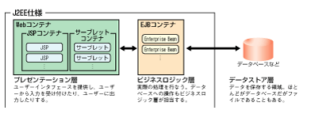

 | ■EJBを使ったWebアプリケーションの構築例
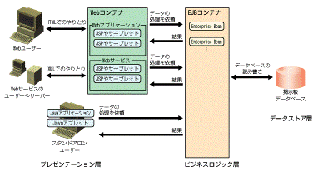

 | ■Homeインターフェースの主なメソッド
 |  | ・createメソッド・・・Beanクラスのインスタンスを作る。内部的にejbCreateメソッドが呼び出される。Beanの初期化が不要であれば、実装が空のejbCreateメソッドで良い。
 |  | ・removeメソッド・・・Beanクラスのインスタンスを削除する。内部的にejbRemoveメソッドが呼び出される。
 |  | ・findxxxメソッド・・・条件に合致するBeanクラスのインスタンスを返す。エンティティBeanの場合、データベースから条件に合致するレコードを検索し、
 |  | その結果レコードに対応するエンティティBeanを得る場合に用いる。
 |  | ※EJBの種類によってインスタンスを作るメソッドは変わる。例えば、エンティティBeanの場合はcreateメソッドではなく、findxxxメソッドである。

 | ■注意点
 |  | ・EJBクラスでthisを使うとEJBコンテナを介さずに操作できてしまうため、そのように実装してはいけない。
 |  | ・EJBでは、RMI-IIOPでネットワーク越しにメソッドが呼び出されるが、これによりWebサーバとEJBコンテナが別サーバの構成でも実行できる。
 |  | ・EJBではリモート呼び出しのため引数や戻り値をシリアル化しているが、これは端的に言うとエンコードしてすべて文字列に変換する処理を言う。
 |  | そのため、以下の制約がある。
 |  |  | →EJBObjectインターフェース（EJBオブジェクト）の各メソッドでは、ネットワーク経由での呼び出しの例外に備え、java.rmi.RemoteExceptionをスローするように宣言しなければならない
 |  |  | →引数や戻り値として、プリミティブ型、Serializable、Remote型以外の型は利用できない
 |  | ・BeanクラスはEnterpriseBeanインターフェースを実装する必要があるが、Beanの種類に応じて以下の派生インターフェースを使う。
 |  |  | セッションBean ・・・SessionBeanインターフェース
 |  |  | エンティティBean・・・EntityBeanインターフェース
 |  |  | メッセージドリブンBean・・・MessageDrivenBeanインターフェース

 | ■ステートレスとステートフルの違い
 |  | ・設定は配備記述子(ejb-jar.xml)で行う。
 |  | ・ステートレスはオブジェクトを使いまわすためリソースの消費を抑えられるが、フィールドを持つ場合に異なる値(のオブジェクト)が返される可能性がある。
 |  | ・ステートフルはクライアントごとにオブジェクトが確保されるため、フィールドの値は担保されるが、クライアントの数だけリソースを消費する。

 | ■ステートレスSession Beanの処理
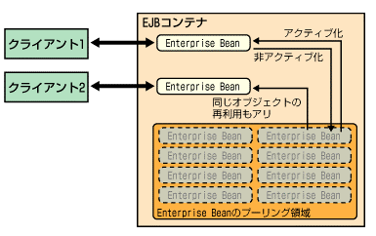

 | ■ステートレスSession Beanで値を担保できないケース
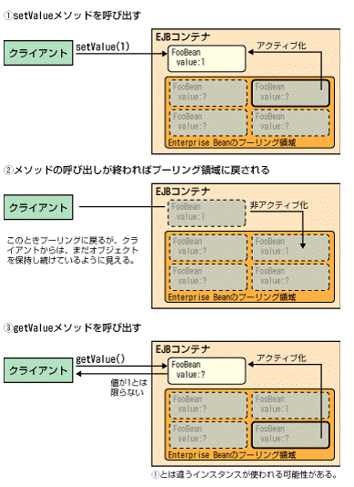

 | ■ステートレスとステートフルのリソースの違い
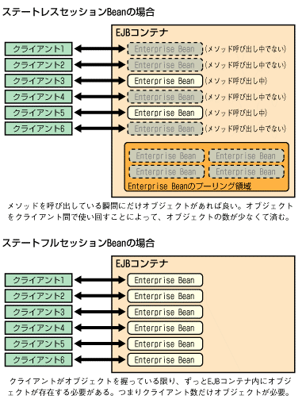

 | ■サーバー側のサンプルソースコード
 |  | Sample.java ・・・Remoteインターフェース
 |  | package example.ejb;
 |  | import java.rmi.*;
 |  | import javax.ejb.*;
 |  | public interface Sample extends EJBObject {
 |  | public int addData(int a, int b) throws RemoteException;
 |  | }

 |  | SampleHome.java ・・・Homeインターフェース
 |  | package example.ejb;
 |  | import java.rmi.*;
 |  | import javax.ejb.*;
 |  | public interface SampleHome extends EJBHome {
 |  | Sample create() throws RemoteException, CreateException;
 |  | }

 |  | SampleBean.java ・・・EJBクラス
 |  | package example.ejb;
 |  | import javax.ejb.*;
 |  | public class SampleEJB implements SessionBean {
 |  | // SessionBeanインターフェースに必須のメソッド
 |  | public void ejbCreate() throws CreateException {
 |  | // 初期化に必要な処理を記述する。
 |  | // 初期化に失敗した場合にCreateException例外をスローすると、インスタンス化を中止できる。
 |  | }
 |  | public void ejbRemove() {}
 |  | public void ejbActivate() {}
 |  | public void ejbPassivate() {}
 |  | public void setSessionContext(SessionContext ctx) {}
 |  | // 以下、ビジネスロジックのメソッド
 |  | public int addData(int a, int b) {
 |  | return a + b;
 |  | }
 |  | }

 | ■配備記述子(ejb-jar.xml)の記述方法
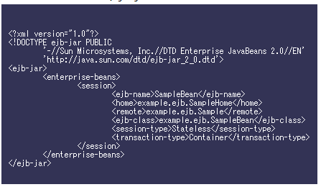

 |  | <ejb-name> |  |  |  | Enterprise Beanの名前を定義する。任意の名前でよい。
 |  | <home> |  |  |  | ホームインタフェースの名前を記述する。ここではホームインタフェース名を記述する。
 |  | <remote> |  |  |  | リモートインタフェースの名前を記述する。ここではリモートインタフェース名を記述する。
 |  | <ejb-class> |  |  |  | Beanのクラス名を記述する。ここではクラス名を記述する。
 |  | <session-type> |  |  |  | ステートレスかステートフルかの区別を設定する。
 |  |  |  |  |  | ステートレスの場合には「stateless」、ステートフルの場合には「statefull」と記述する。ここではステートレスを指定している。
 |  | <transaction-type> |  |  |  | トランザクションの種類を記述する。
 |  |  |  |  |  | トランザクション処理をBean自身が行なう場合には「Beans」、EJBコンテナが行なう場合には「Container」を指定する。
 |  |  |  |  |  | トランザクション処理を使わない場合には、Containerを指定しておけば問題ない。

 | ■サーバー側のコンパイル（JBoss利用）
 |  | ・JAVA_HOMEにJavaVMの場所を指定
 |  |  | # export JAVA_HOME = /usr/local/java
 |  | ・JBossを起動
 |  |  | フォアグランドの場合（停止はCtrl+C）
 |  |  | # cd /usr/local/jboss/bin
 |  |  | # /bin/sh run.sh |  |  |  | ※JBossは相対パスで動くので、絶対パスを指定して実行するとうまく動作しない。
 |  |  | バックグラウンドの場合
 |  |  | # /bin/sh run.sh &
 |  | ・実行環境はall / default / minimalの3種類があり、default以外はrun.shのパラメータとして -c allなどと指定する。

 |  | ・EJBの開発にはJ2SEではなくJ2EEが必要だが、JBossにはJ2EEに準拠するクラスファイルが含まれているので、JBossを使って開発する場合はJ2SEでも構わない。
 |  | ・JBossは配置するだけで利用可能。
 |  | ・JBossには、server/default/libにjboss-j2ee.jarというJ2EEを構成するクラスファイルがあるので、これをクラスパスに設定しコンパイルする。
 |  | ※J2EE SDKがインストールされているならば、そちらをクラスパスに設定しても良い。
 |  |  | javac -classpath /usr/local/jboss/server/default/lib/jboss-j2ee.jar SampleBean.java Sample.java SampleHome.java

 |  | ・JBossのJNDI名はjboss.xmlファイルで設定するが、必須では無く、無い場合はejb-jar.xmlファイルのejb-nameで指定したのと同じJNDI名が自動的につく。
 |  | 尚、jboss.xmlを使用する場合には、ejb-nameはejb-jar.xmlと合わせる必要があるが、jndi-nameは任意の名称で良い。

 |  |  | jboss.xmlファイル
 |  |  | <?xml version="1.0"?>
 |  |  | <!DOCTYPE jboss PUBLIC "-//Jboss/DTD JBOSS 3.0//EN" "http://www.jboss.org/j2ee/dtd/jboss_3_0.dtd">
 |  |  | <jboss>
 |  |  | <enterprise-beans>
 |  |  | <session>
 |  |  | <ejb-name>SampleBean</ejb-name>
 |  |  | <jndi-name>MyEJB/Sample</jndi-name>
 |  |  | </session>
 |  |  | </enterprise-beans>
 |  |  | </jboss>

 |  |  | 配備例
 |  |  |  | META-INF
 |  |  |  | ∟ | ejb-jar.xml
 |  |  |  | ∟ | jboss.xml
 |  |  |  | example
 |  |  |  | ∟ | ejb
 |  |  |  |  | ∟ | SampleBean.class
 |  |  |  |  | ∟ | Sample.class
 |  |  |  |  | ∟ | SampleHome.class

 |  | jarファイル作成
 |  | jar cvf sample.jar *

 |  | JBossは、作成したjarファイルをserver/default/deploy/の下に配備するだけで実行準備が完了する（ホットデプロイ）。
 |  | ※allなどのdefault以外の環境を選択した場合はserver/all/deploy/の下に配備する。
 |  | ※削除したい場合はjarファイル自体を削除し、更新したい場合はjarファイルを上書きすれば良い。

 |  | 尚、そのままではJavaVMがJbossのJNDIを見つけられないため、jndi.propertiesファイルを作成し、クラスパスに含めてあげる必要がある。
 |  | jndi.properties
 |  | java.naming.factory.initial=org.jnp.interfaces.NamingContextFactory
 |  | java.naming.provider.url=jnp://localhost:1099
 |  | java.naming.factory.url.pkgs=org.jboss.naming:org.jnp.interfaces

 | ■クライアント側のサンプルソースコード
 |  | ClientTest.java ・・・EJBクライアント（スタンドアロンアプリケーションの例）
 |  | import javax.naming.*;
 |  | import java.rmi.*;
 |  | import javax.ejb.*;
 |  | import javax.rmi.PortableRemoteObject;
 |  | import example.ejb.*;
 |  | public class ClientTest {
 |  | public static void main(String args[]) {
 |  | // JNDIを使ってHomeインターフェースを得る。
 |  | SampleHome sampleHome;
 |  | try {
 |  | Context ctx = new InitialContext();
 |  | Object obj = ctx.lookup("/MyEJB/Sample");
 |  | sampleHome = (SampleHome)PortableRemoteObject.narrow(obj, SampleHome.class);
 |  | } catch (NamingException e) {
 |  | System.out.println(e.toString());
 |  | return;
 |  | }
 |  | // createメソッドを呼び出して、EJBオブジェクトを得る
 |  | Sample sample;
 |  | try {
 |  | sample = sampleHome.create();
 |  | } catch (CreateException e) {
 |  | System.out.println(e.toString());
 |  | return;
 |  | }
 |  | // ビジネスロジックのメソッドを呼び出す。
 |  | try {
 |  | int a, b, result;
 |  | a = 10;
 |  | b = 20;
 |  | result = sample.addData(a, b);
 |  | System.out.println(a + "+" + b + "=" + result);
 |  | } catch (RemoteException e) {
 |  | System.out.println(e.toString());
 |  | }
 |  | sample = null;
 |  | }
 |  | }

 | ■クライアント側のコンパイルと実行
 |  | $ javac -classpath /usr/local/jboss/client/jbossall-client.jar ClientText.java |  |  |  |  |  | ※クラスパスにJBossのjbossall-client.jarを含める。
 |  | $ java -classpath /usr/local/jboss/client/jbossall-client.jar:sample.jar:. ClientTest |  |  |  |  |  | ※クラスパスにカレントディレクトリ(.)も含める。

